例7-4
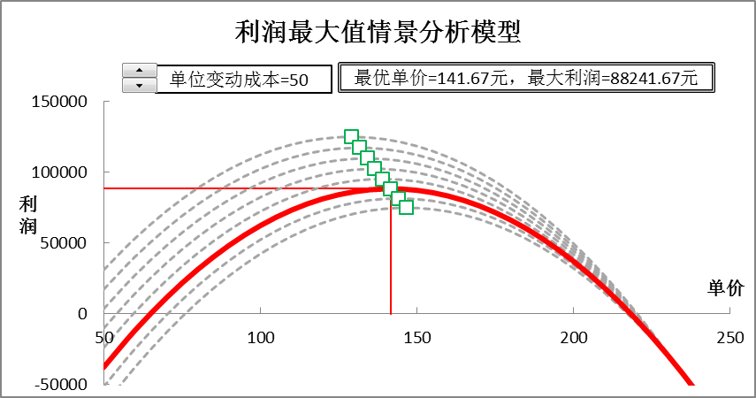
【例7-4】乐普公司生产和销售一种垄断产品，固定成本为37800元。单位变动成本估计在25—60元，销量Q与单价p之间的关系为Q=3500 -15p。根据市场分析，该产品销售单价可能的在50—250元之间，销售经理希望借助于利润极大值分析模型进行销售单价分析，以判断销售单价定为90元是否合适。参照下面两图建立模型。

最大利润分析图形
利润极大值分析模型
 | 利润
50 | 700 | 134.67 | 150000.00 | 90 | 150000.00
60 | 24600 | 134.67 | 108226.67 | 90 | 78300.00
70 | 45500 | 134.67 | -50000.00 | 90 | -50000.00
80 | 63400
90 | 78300
100 | 90200
110 | 99100
120 | 105000
130 | 107900
140 | 107800
150 | 104700
160 | 98600
170 | 89500
180 | 77400
190 | 62300
200 | 44200
210 | 23100
220 | -1000
230 | -28100
240 | -58200
250 | -91300
单价=90元时，利润=78300元
单位变动成本=36元
最优单价=134.67元，最大利润=108226.67元

最大利润情景分析图形
利润最大值情景分析模型
0 | 108226.66667 | 50 | 30950 | 50 | 17200 | 50 | 3450 | 50 | -10300 | 50 | -24050 | 50 | -37800 | 50 | -51550 | 50 | -65300 | 50 | 700 | 129.17 | 124960.41667
134.66666667 | 108226.66667 | 60 | 53200 | 60 | 40200 | 60 | 27200 | 60 | 14200 | 60 | 1200 | 60 | -11800 | 60 | -24800 | 60 | -37800 | 60 | 24600 | 131.67 | 117241.66667
134.66666667 | 0 | 70 | 72450 | 70 | 60200 | 70 | 47950 | 70 | 35700 | 70 | 23450 | 70 | 11200 | 70 | -1050 | 70 | -13300 | 70 | 45500 | 134.17 | 109710.41667
 |  | 80 | 88700 | 80 | 77200 | 80 | 65700 | 80 | 54200 | 80 | 42700 | 80 | 31200 | 80 | 19700 | 80 | 8200 | 80 | 63400 | 136.67 | 102366.66667
 |  | 90 | 101950 | 90 | 91200 | 90 | 80450 | 90 | 69700 | 90 | 58950 | 90 | 48200 | 90 | 37450 | 90 | 26700 | 90 | 78300 | 139.17 | 95210.416667
 |  | 100 | 112200 | 100 | 102200 | 100 | 92200 | 100 | 82200 | 100 | 72200 | 100 | 62200 | 100 | 52200 | 100 | 42200 | 100 | 90200 | 141.67 | 88241.666667
 |  | 110 | 119450 | 110 | 110200 | 110 | 100950 | 110 | 91700 | 110 | 82450 | 110 | 73200 | 110 | 63950 | 110 | 54700 | 110 | 99100 | 144.17 | 81460.416667
 |  | 120 | 123700 | 120 | 115200 | 120 | 106700 | 120 | 98200 | 120 | 89700 | 120 | 81200 | 120 | 72700 | 120 | 64200 | 120 | 105000 | 146.67 | 74866.666667
 |  | 130 | 124950 | 130 | 117200 | 130 | 109450 | 130 | 101700 | 130 | 93950 | 130 | 86200 | 130 | 78450 | 130 | 70700 | 130 | 107900
 |  | 140 | 123200 | 140 | 116200 | 140 | 109200 | 140 | 102200 | 140 | 95200 | 140 | 88200 | 140 | 81200 | 140 | 74200 | 140 | 107800
 |  | 150 | 118450 | 150 | 112200 | 150 | 105950 | 150 | 99700 | 150 | 93450 | 150 | 87200 | 150 | 80950 | 150 | 74700 | 150 | 104700
 |  | 160 | 110700 | 160 | 105200 | 160 | 99700 | 160 | 94200 | 160 | 88700 | 160 | 83200 | 160 | 77700 | 160 | 72200 | 160 | 98600
 |  | 170 | 99950 | 170 | 95200 | 170 | 90450 | 170 | 85700 | 170 | 80950 | 170 | 76200 | 170 | 71450 | 170 | 66700 | 170 | 89500
 |  | 180 | 86200 | 180 | 82200 | 180 | 78200 | 180 | 74200 | 180 | 70200 | 180 | 66200 | 180 | 62200 | 180 | 58200 | 180 | 77400
 |  | 190 | 69450 | 190 | 66200 | 190 | 62950 | 190 | 59700 | 190 | 56450 | 190 | 53200 | 190 | 49950 | 190 | 46700 | 190 | 62300
 |  | 200 | 49700 | 200 | 47200 | 200 | 44700 | 200 | 42200 | 200 | 39700 | 200 | 37200 | 200 | 34700 | 200 | 32200 | 200 | 44200
 |  | 210 | 26950 | 210 | 25200 | 210 | 23450 | 210 | 21700 | 210 | 19950 | 210 | 18200 | 210 | 16450 | 210 | 14700 | 210 | 23100
 |  | 220 | 1200 | 220 | 200 | 220 | -800 | 220 | -1800 | 220 | -2800 | 220 | -3800 | 220 | -4800 | 220 | -5800 | 220 | -1000
 |  | 230 | -27550 | 230 | -27800 | 230 | -28050 | 230 | -28300 | 230 | -28550 | 230 | -28800 | 230 | -29050 | 230 | -29300 | 230 | -28100
 |  | 240 | -59300 | 240 | -58800 | 240 | -58300 | 240 | -57800 | 240 | -57300 | 240 | -56800 | 240 | -56300 | 240 | -55800 | 240 | -58200
 |  | 250 | -94050 | 250 | -92800 | 250 | -91550 | 250 | -90300 | 250 | -89050 | 250 | -87800 | 250 | -86550 | 250 | -85300 | 250 | -91300
单位变动成本=36元
最优单价=134.67元，最大利润=108226.67元

